Hoja1
 |  | MONOGRAFIA PLUVIOMETRO

DESIGNACION |  | COORDENADA NORTE |  | UTM HUSO-18 |  | COORDENADA ESTE |  | NOMBRE ESTACION
IMT |  | 5935058.71 m |  |  | 668393.22 m |  |  | Municipalidad de Talcahuano

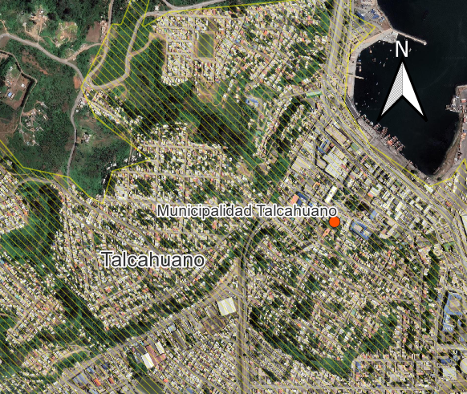
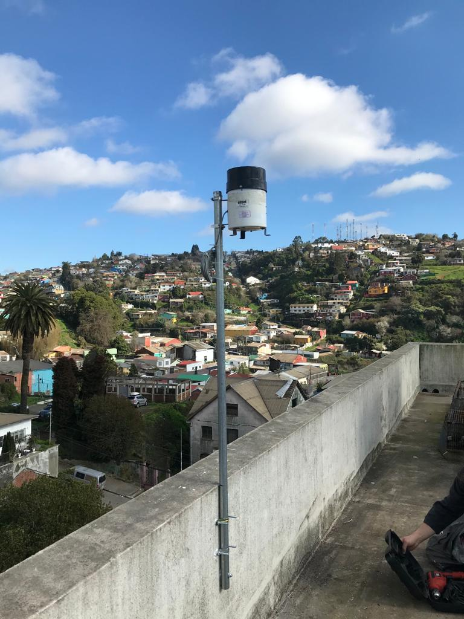
Ciudad y/o Comuna: | Talcahuano |  | Mapa Referencial |  |  |  | Foto Ubicación
Establecida por: | Núcleo CT UCSC
Año: | 2022
Operador: | Macarena Garcés
Fecha de Medición: | 2022-08-01
Otra designación: | IMT
Ultima Revisión: | 2023-04-01
Estado: | BUENO

DESCRIPCION
Localización : Ilustre Municipalidad de Talcahuano, Talcahuano, Bio Bio.

Descripción : Instalación de pluviómetro montado en un perfil tubular redondo, de acero galvanizado. Este se encuentra empotrado a uno de los costados de la terraza de la Municipalidad.
Propietario y Permiso : Núcleo Científico y Tecnológico UCSC. Ilustre Municipalidad de Talcahuano.

Itinerario : La instalación se encuentra ubicada en la terraza de la Municipalidad, la cual se ubica frente de la Plaza de Armas de la Comuna de Talcahuano, especificamente en calle Stgo. Aldea 250. Desde el centro de Concepción. El acercamiento a ella es a través de las líneas de microbuses Las Bahías 70I, 70J, Las Galaxias 80L , Via del sol 81S.

